Q4 (4)
KIKEN YOCHI TRAINING

Activity Details |  |  |  |  |  |  |  |  |  |  |  |  | ระบุอันตรายที่เป็นไปได้จากภาพประกอบด้านล่าง
 |  |  |  |  |  |  |  |  |  |  |  |  | 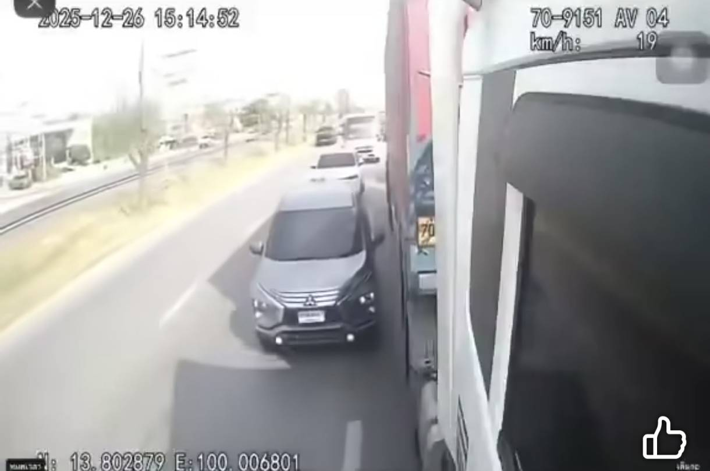
 | Date of Activity |  |  | 10 |  | - | APRIL |  |  | - | 2026

 |  | Nippon Express

 |  | Subcontractor

 |  |  |  |  |  |  |  |  |  |  |  | (Subcon Company Name)

 | Department |  | Warehouse |  |  |  |  | Traffic Control

 | Location

 |  | LLC | BNLC |  |  | Others

 |  | LCB | CNX |  | Team Leader

 |  | LCY | ALG |  | No. of Participants
 |  |  |  |  | 1.
 |  | ACLC | WHO |  | 2.
 |  |  |  |  | 3.
 |  | AYU | TRN |  | 4.
 |  |  |  |  | 5.
 |  | KLC | RMG |  | 6.

ROUND 1 |  |  |  |  |  |  |  |  | ROUND 2 |  |  |  |  | ROUND 3
สำรวจเพื่อหาอันตรายที่มีอยู่ (What is danger or hazard?) |  |  |  |  |  |  |  |  | วิเคราะห์อันตรายพร้อมสาเหตุที่สำคัญที่สุด (Point of danger) |  |  |  |  | การป้องกัน ควบคุม แก้ไขไม่ให้เกิดอันตราย (Safety Measure)
1.

2.

3.

ROUND 4: เลือกมาตรการป้องกันที่ดีที่สุด (Target setting)
Today's Safety Goal |  |  |  |  |  |  |  |  |  |  |  |  |  |  | OK !!

